Hoja1
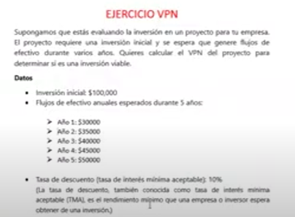
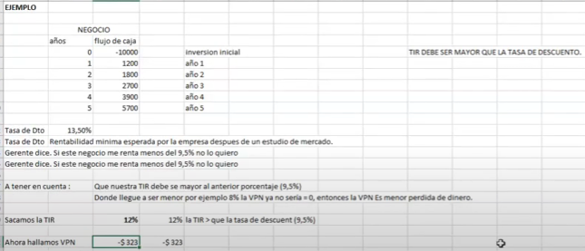

 | Años | Flujo caja
 | 0 | -$ 100,000
 | 1 | $ 30,000
 | 2 | $ 35,000
 | 3 | $ 40,000
 | 4 | $ 45,000
 | 5 | $ 50,000

Tasa descuento |  | 10%
TIR |  | 26%
VPN |  | $ 48,033

